Sheet2


编写UDF函数需要注意的点 | a）需要继承org.apache.hadoop.hive.ql.UDF。 b）需要实现evaluate函数。 c）evaluate函数支持重载。

lateral view 与 explode | explode lateral view

hive mapjoin使用 | select f.a,f.b from A t join B f on ( f.a=t.a and f.ftime=20110802) 该语句中B表有30亿行记录，A表只有100行记录，而且B表中数据倾斜特别严重，有一个key上有15亿行记录，在运行过程中特别的慢，而且在reduece的过程中遇有内存不够而报错。

Onedata集群
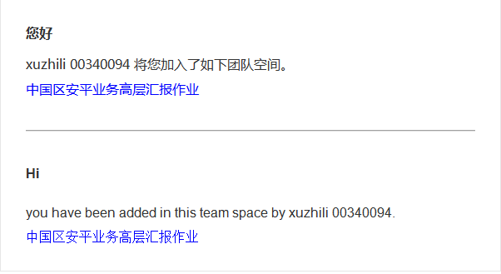
Nodes
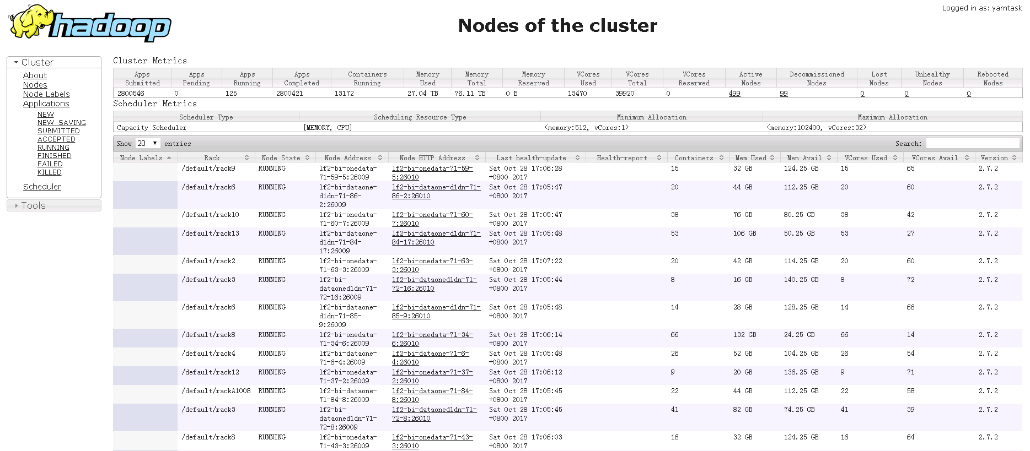

Applications
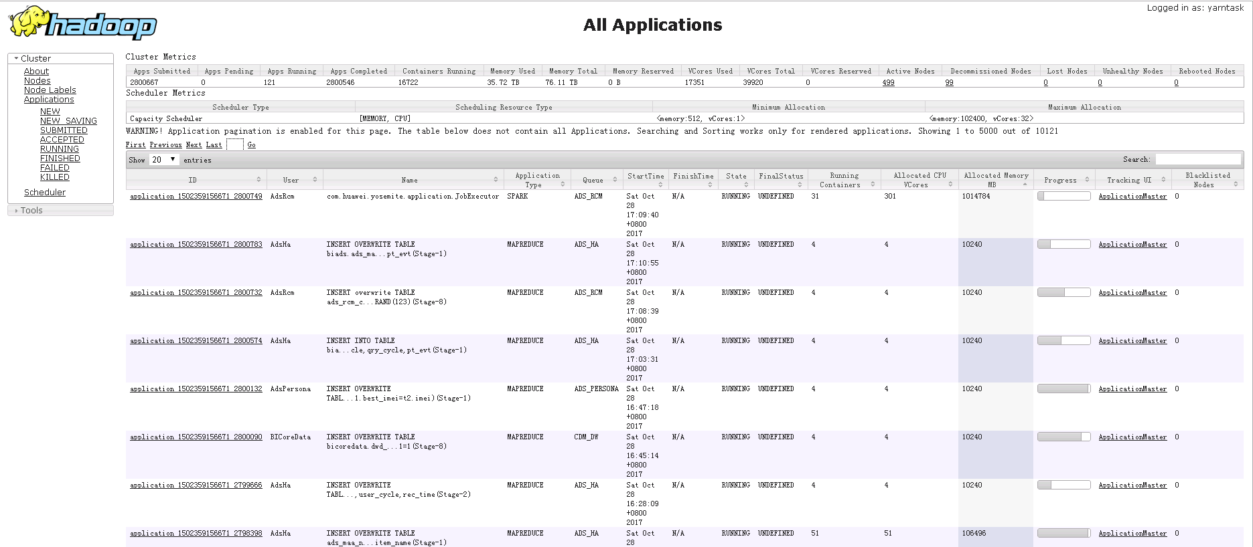

ACCEPTED applications
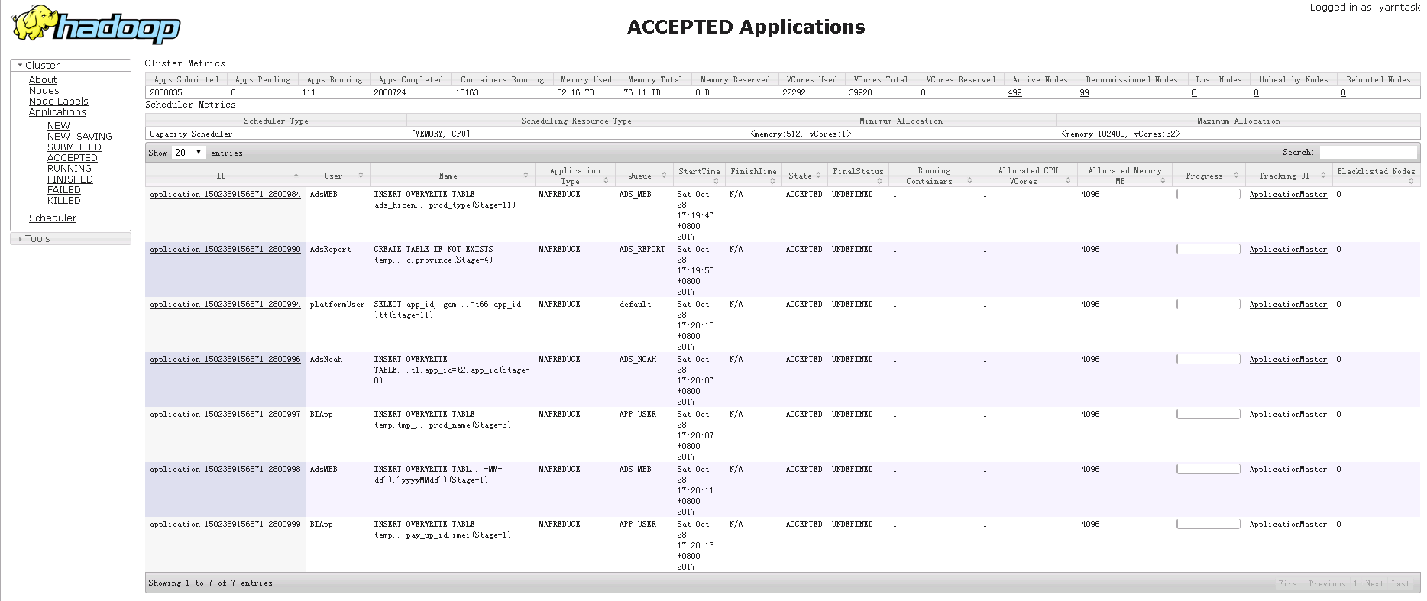

20171102上午集群资源紧张

Spark初始化
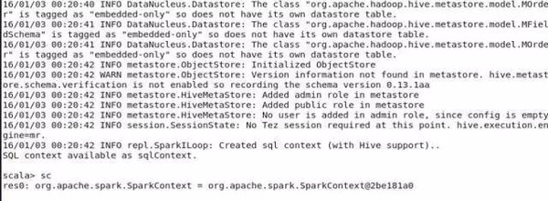
Spark on Yarn
Spark初始化
1.每个Spark应用都由一个驱动器程序来发起集群上的各种并行操作。驱动器程序包含应用的main函数，并且定义了集群上的分布式数据集，以及对该分布式数据集应用了相关操作。

2.驱动器程序通过一个SparkContext对象来访问spark,这个对象代表对计算集群的一个连接。（比如在sparkshell启动时已经自动创建了一个SparkContext对象，是一个叫做SC的变量。(下图，查看变量sc)

